page 8
Tabla 3. Plantilla del Documento de Diseño
CAMPO | DESCRIPCIÓN
CONCEPTO
Título | Megaman Vs Warrior
Estudio/Diseñadores | Angelica Franco
Género | Aventura / Plataforma
Plataforma | PC
Versión | 1.0
Sinopsis de Jugabilidad y Contenido | El enemigo mas famoso de Mario, Warrior ha decidio buscar nuevos horizontes para ganar alguna aventura, asi que, ha decido a traves de portales, traer nuevos enemigos, este juego, quiere volver y apostar por el efecto 2D
Categoría | Juego de plataforma
Licencia | Ninguna
Mecánica | Avanza entre obstáculos y esquivando o mantando los enemigos las propias adversidades que el juego propone para lograr la misión de esté
Tecnología | 1gb ram, tarjeta de vídeo, 512 mb de espacio libre, procesador 2 núcleos, Pygame, tarjeta de sonido estandar.
Público | Todo Publico
VISIÓN GENERAL DEL JUEGO
Es una combinacion entre los grandes y exitosos juegos de MEGAMAN desarrollado por CAPCOM y MARIO BROS desarrollado por NINTENDO, para los aficionados de ambos juegos, darles una vision distinta pero sorprendete, aunque no salida de la tematica
MECÁNICA DEL JUEGO
Esta sección esencialmente describe lo que el jugador puede hacer y cómo puede hacerlo. Describir las acciones del jugador, de preferencia en secuencia a cómo será en el juego.
Cámara | 2D
Periféricos | Teclado
Controles | MOVIMIENTO (UP,LEFT,DOWN,RIGHT) DISPARAR (SPACE)
Puntaje | Lograr el maximo puntaje, matando los enemigos, y pasando de nivel
Guardar/Cargar | No se guarda ningun adelanto del juego
ESTADOS DEL JUEGO
Existen diferentes estados en este juego los cuales son: • Menú Principal: Dn este estado del juego se podrán observar 2 distintos botones lo cuales serán Jugar para empezar a jugar, y Salir para finalizar el juego • Prologo: Se dara una pequeña historia en la cual se dice como nacio el juego y porque los personajes se van a enfrentar • Instrucciones: Se daran unas pequeñas instrucciones de como jugar • Pausa: en este estado se parara el juego pero no aparece ninguna opcion, solo estado de pausa
INTERFACES
Las interfaces dan la pauta a la interactividad que tiene el jugador con el juego, en esta sección se debe de describir la apariencia del juego, es decir, colores y temática. Es importante dejar una impresión visual en el jugador y obviamente debe de estar relacionada con el concepto del juego.
Nombre de la Pantalla | Menú principal
Descripción de la Pantalla | Permite la elección de las distintas opciones del juego
Estados del Juego | Jugar, Salir
Imagen | 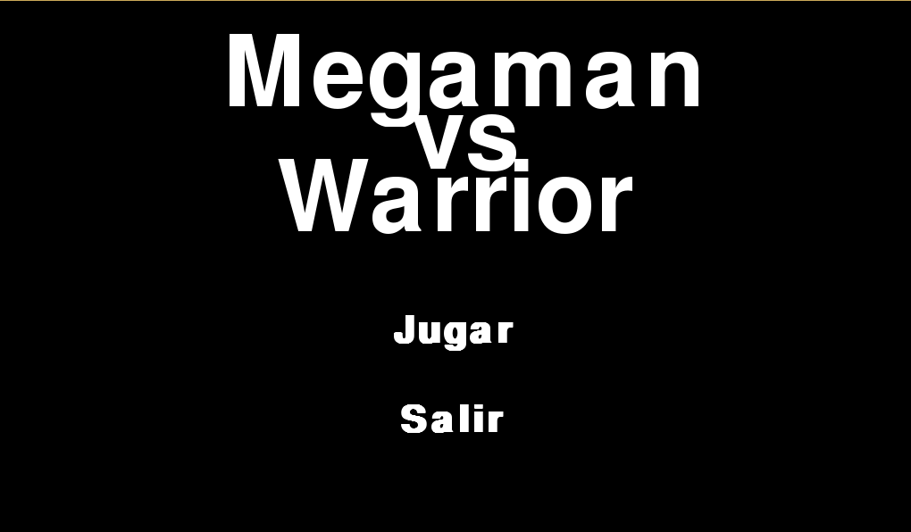
NIVELES
Título del Nivel | 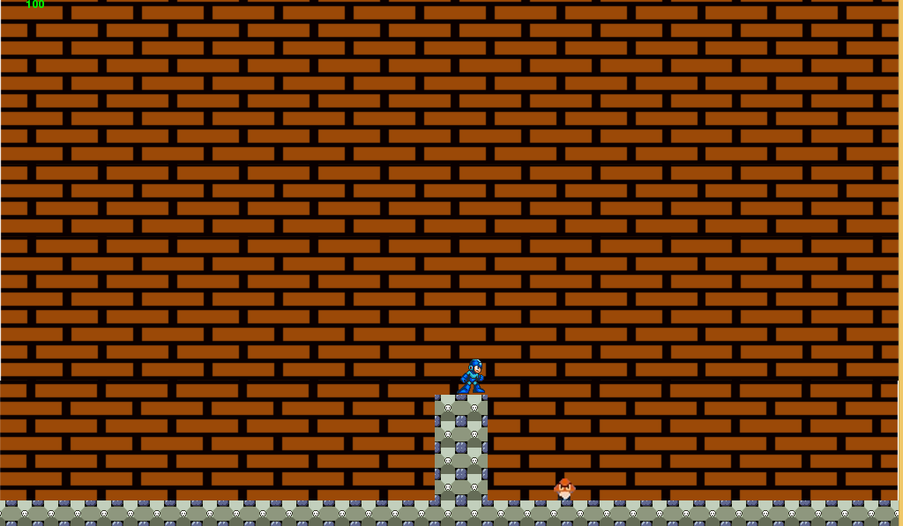 Nivel 1
Encuentro | Éste es el primer nivel por el cual el jugador empezará a jugar desde el modo Jugar despues de las instrucciones
Descripción | La dificultad de los enemigos, cambio de mapa.
Objetivos | Al avanzar alrededor del escenario del juego y coger una estrella al final del nivel
Progreso | Empieza inmediatamente el segundo nivel

Título del Nivel | 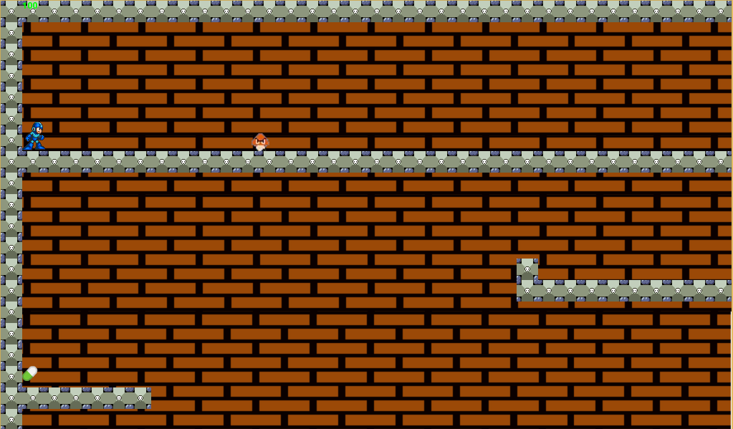 Nivel 2
Encuentro | Nivel Final en el cual se enfrentan Megaman y Warrior
Descripción | La dificultad de los enemigos, cambio de mapa.
Objetivos | Al avanzar alrededor del escenario del juego y coger una estrella al final del nivel
Progreso | Empieza inmediatamente el segundo nivel

Título del Nivel | 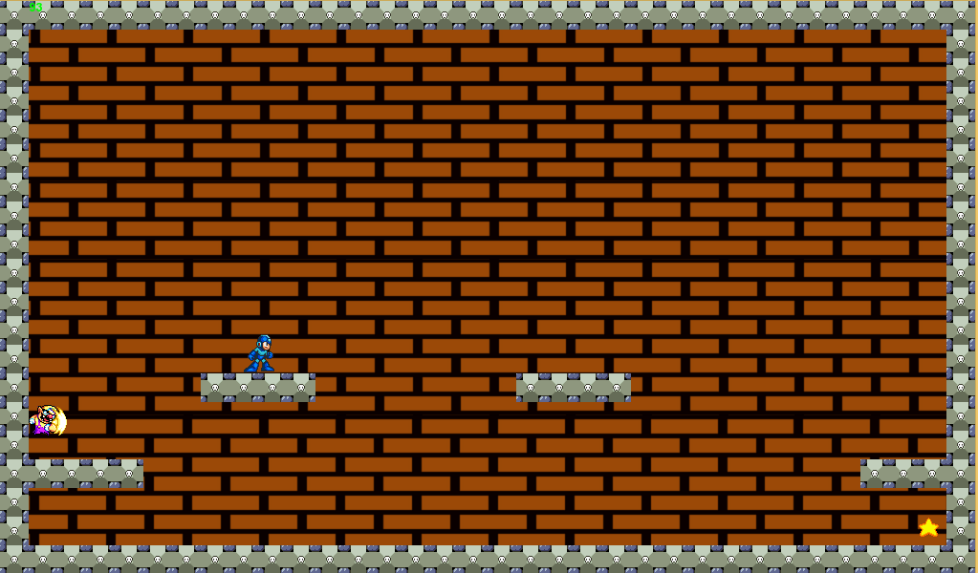 Nivel 3
Encuentro | Segundo Nivel que comienza justo despues de coger la estrella del primer nivel
Descripción | Enfrentamiento con el jefe
Objetivos | Venver a Warrior
Progreso | Fin del Juego
ENEMIGOS
Los enemigos obstaculizan el progreso del jugador, pueden ser máquinas, otros personajes, monstruos, etc.
Enemigo Final | Warrior
Enemigo 1 | Hongo
Enemigo 2 | LuiG
Enemigo 3 | Tortuga
Enemigo 4 | Yoshi
Enemigo 5 | Pistola
Items | Ninguno
PERSONAJES
Los personajes principales y secundarios que aparecerán en el juego. Esta sección se puede omitir si el juego no tiene personajes.
Personajes | Megaman
Descripción | Personaje Principal del juego
Imagen
Descripción | Personaje Principal del juego
Items
HABILIDADES
Personaje princial: Desplazamiento libre por el mapa Enemigos: Tortuga, Yoshi, Pistola, Hongo, LuiG (Quitarle vida al personaje principal)
LOGROS
A medida que avance se ira dando puntaje al jugador, cada vez que gane el nivel o mate a algun enemigo
CÓDIGOS SECRETOS
No tendrá atajos, ni trucos que pueda modificar la jugabilidad original.
MÚSICA Y SONIDOS
Cada nivel tendra su sonido diferenciador, desde el nivel 1 hasta el nivel 3
IMÁGENES DE CONCEPTO
Todas las imágenes que muestren algún posible nivel, personaje, objeto, etc., deben ser incluidas en esta sección y deben estar enumeradas y con título.
MIEMBROS DEL EQUIPO
Angelica Franco: editor de imagen, trama principal y programadora
DETALLES DE PRODUCCIÓN
Antes de entrar a la etapa de Producción, se definen en el documento algunos detalles del proyecto.
Fecha de Inicio | 2016-11-28
Fecha de Terminación | "--/--/---"
Presupuesto | Nuestros propios dispositivos y peréfericos que tenemos.

